상품제안서
양지사 2026 다이어리 유즈어리 25절 라이트 | 상품코드: S42073

 |  |  |  |  |  |  | 02-713-8555 | www.synergygift.co.kr
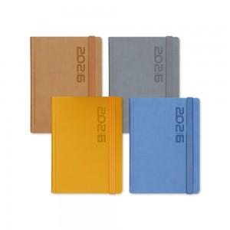 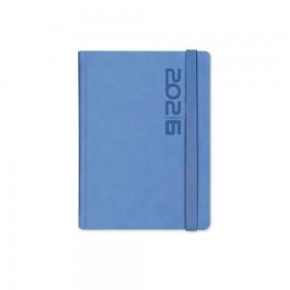 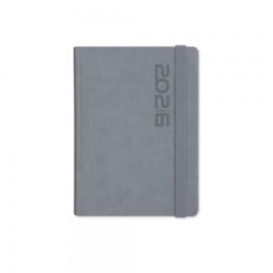

【상세/제작정보】 | <span style="font-size: 14pt;">※ 박인쇄 제품에 한해 개별 상하케이스 포장 / 박 인쇄 없이 화보 발주건은 벌크 출고됩니다.</span><p><span style="font-size: 14pt;">※ 7~9월 발주는 사전예약으로 10월부터 순차 생산됩니다.</span></p><p><span style="font-size: 14pt;"></span></p><p><span style="font-size: 18.6667px;">※ 색상혼합 불가</span></p><p><span style="font-size: 14pt;">&nbsp;</span></p><p><span style="font-size: 18.6667px;"></span><span style="font-size: 14pt;"></span><span style="font-size: 18.6667px;">★색상: 블루,탄 품절</span><span style="font-size: 14pt;">​ 25.11.13</span><span style="font-size: 14pt;">​</span></p>

【인쇄/포장옵션】 | 불박 / 종이케이스

【공급단가】 | 수량 | 100~ | 300~ | 500~ | 1,000~ | 3,000~
*VAT별도 | 단가 | 14,900원 | 12,630원 | 11,450원 | 9,550원 | 9,400원

【상품 URL】 | https://www.synergygift.co.kr:443/src/goods_detail.php?gdno=42073

